상품제안서
엔보우 15W 무선충전마우스패드(일체형) | 상품코드: S26047

 |  |  |  |  |  |  | 02-713-8555 | www.synergygift.co.kr
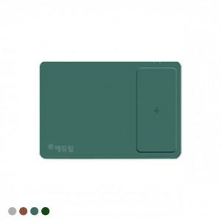 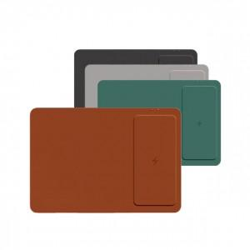 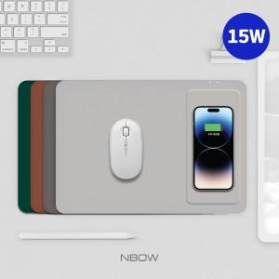

【상세/제작정보】

【인쇄/포장옵션】 | 실크, 레이저 / 시판박스

【공급단가】 | 수량 | 50~ | 100~ | 500~ | 1,000~ | 2,000~
*VAT별도 | 그레이 | 10,510원 | 9,950원 | 9,460원 | 9,220원 | 9,060원
 | 다크그레이 | 10,510원 | 9,950원 | 9,460원 | 9,220원 | 9,060원
 | 브라운 | 10,510원 | 9,950원 | 9,460원 | 9,220원 | 9,060원
 | 딥그린 | 10,510원 | 9,950원 | 9,460원 | 9,220원 | 9,060원

【상품 URL】 | https://www.synergygift.co.kr:443/src/goods_detail.php?gdno=26047

